Spesenformular SAC Uto
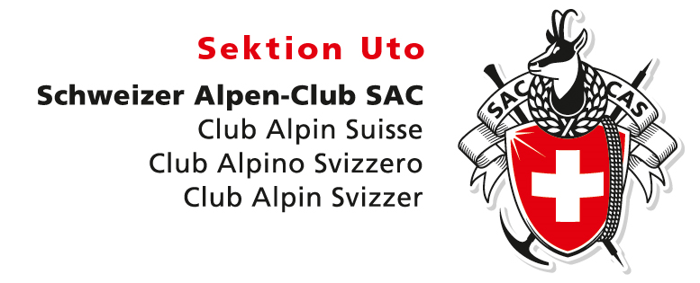
Spesenabrechnung SAC Sektion UTO (bitte nicht verwenden für Touren- und Kursabrechnungen)
Name | Hans Muster
Adresse | Musterstrasse 123, 8001 Zürich
Datum | 2023-12-31
IBAN | CH43 0900 0000 8xxx xxxx 9
PC-Konto | 87-xxxxxx-9

Datum | Anlass / Reise / Sitzung | Visum einholen bei Ressort | Total in CHF
2021-02-11 | Musterumschreibung | bitte selektieren

Total |  |  | CHF 0.00

Bitte scan deine Belege und schicke dieses Excel mit Belege an sekretariat@sac-uto.ch, cc an den betreffende Ressortleiter/in

